상품제안서
나빌레라 한지 자개 필함 (나비,송학) | 상품코드: F33011

 |  |  |  |  |  |  | 02-412-0044 | www.easy1.co.kr
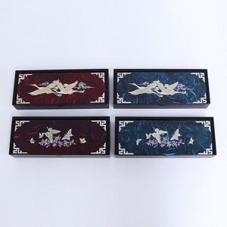

【상세/제작정보】 | <p>​</p><table class="__se_tbl_ext" style="clear: both; width: 1865px; border-collapse: collapse; border-spacing: 0px; font-family: dotum; background-color: rgb(255, 255, 255);"><tbody><tr><td colspan="3" style="border-width: 1px 0px; border-style: solid none; border-color: rgb(236, 236, 236) currentcolor; border-image: none; padding: 20px 0px; font-size: 13px; line-height: 1.5;"><p>실크인쇄 / ( 100개 미만 9만원, 100개 이상 개당 900원)</p><p>한카톤 15개 / 5000원 별도​</p></td></tr></tbody></table><p><span id="husky_bookmark_end_1788148110432"></span>&nbsp;</p>

【인쇄/포장옵션】 | 실크 / 포장지포장

【공급단가】 | 수량 | 30~ | 50~ | 100~ | 300~ | 500~
*VAT별도 | 단가 | 16,250원 | 15,990원 | 15,600원 | 15,210원 | 14,950원

【상품 URL】 | https://easy1.co.kr:443/src/goods_detail.php?gdno=33011

